甚兵衛
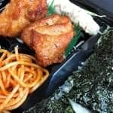 | のりから揚げ弁当 |  | のり鮭弁当
 | ¥500 |  | ¥500
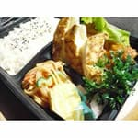 | ぎょうざとから揚げ弁当 |  | から揚げ弁当
 | ¥500 |  | ¥470
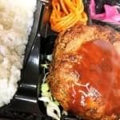 | ハンバ－グ弁当 |  | ハンバ－グエッグ弁当
 | ¥450 |  | ¥500
 | チ－ズハンバ－グ弁当 | 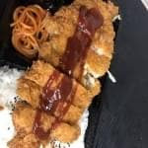 | チキンカツ弁当
 | ¥500 |  | ¥540
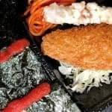 | のり明太子弁当 |  | しょうが焼き弁当
 | ¥500 |  | ¥520
 | ジンギスカン弁当 |  | チ－ズハムカツ弁当
 | ¥520 |  | ¥500
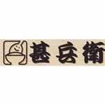 | ハムカツ弁当（ロースハム） |  | べ－コンエッグ弁当
 | ¥450 |  | ¥430
 | ハムエッグ弁当 |  | 肉じゃが弁当
 | ¥350 |  | ¥470
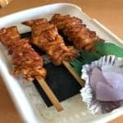 | 焼きとり弁当 |  | コロッケ弁当
 | ¥500 |  | ¥350
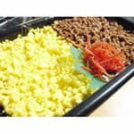 | そぼろ弁当（道産） | 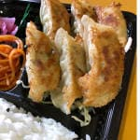 | ぎょうざ弁当
 | ¥430 |  | ¥490
 | クリ－ムコロッケ弁当 |  | メンチカツ弁当
 | ¥350 |  | ¥450
 | のり弁当 |  | 白身フライ弁当（タルタルソ－ス付き）
 | ¥340 |  | ¥430
 | チーズ焼き鳥弁当 |  | 海老のせかき揚げ丼
 | ¥550 |  | ¥450
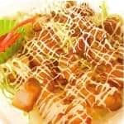 | マヨから丼 |  | 牛丼
 | ¥470 |  | ¥510
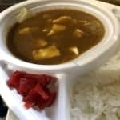 | チーズカレー | 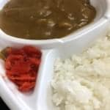 | カレ－ライス
 | ¥500 |  | ¥450
 | エッグカレ－ |  | 玉子にぎり
 | ¥500 |  | ¥540
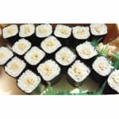 | 納豆巻（1折） | 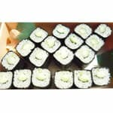 | かっぱ巻（1折）
 | ¥450 |  | ¥450
 | 梅 巻（1折） |  | 玉子巻（1折）
 | ¥450 |  | ¥450
 | かんぴょう巻き | 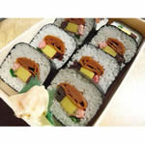 | 太巻
 | ¥450 |  | ¥550
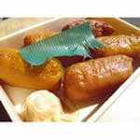 | いなり寿し（5個） | 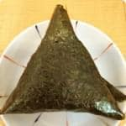 | うめ
 | ¥300 |  | ¥110
 | おかか |  | 納豆
 | ¥110 |  | ¥110
 | こんぶ |  | 鮭
 | ¥110 |  | ¥150

